วัน,สัปดาห์
บริษัท โตโยต้านนทบุรี ผู้จำหน่ายโตโยต้า จำกัด
ตารางการตรวจเช็คและบำรุงรักษา ลิฟท์ยกรถแบบ 4 เสา เดือน.........................พ.ศ.............
แผนก.......................................สาขา......................
 |  |  |  |  |  |  |  |  |  |  |  |  |  |  |  |  |  |  |  |  |  |  |  |  |  |  | ตำแหน่งที่ตั้ง

ผู้จัดการศูนย์บริการ |  |  | ผช.ผจก. / จนท. หน่วยงานซ่อมบำรุง |  |  |  |  |  |  |  |  |  |  |  |  |  |  |  |  |  |  |  |  |  |  |  | ผู้รับผิดชอบ

ประจำวัน | ลำดับ | รายละเอียดในการตรวจเช็ค ( ภาพประกอบหน้าที่ 3/4 ) |  |  | 1 | 2 | 3 | 4 | 5 | 6 | 7 | 8 | 9 | 10 | 11 | 12 | 13 | 14 | 15 | 16 | 17 | 18 | 19 | 20 | 21 | 22 | 23 | 24 | 25 | 26 | 27 | 28 | 29 | 30 | 31
 | 1 | ตรวจสอบการรั่วและทำความสะอาดกระบอกไฮโดรลิค : ต้องไม่มีคราบน้ำมันรั่วซึม
 |  | ระหว่างแกนลูกสูบกับซีลกันฝุ่น
 | 2 | ตรวจสอบการทำงานของระบบ Safety Look : กลไกลอยู่ในสภาพปกติพร้อมใช้งาน
 | 3 | ตรวจสอบการขึ้น-ลงก่อนการใช้งาน : ขึ้นลงไม่สะดุด และ ไม่มีเสียงเสียดสี
 | 4 | ตรวจสอบความสมดุลของลิฟท์ขณะมีรถ : ระดับแขนซ้าย-ขวา ยอมรับที่ 5 ซม.
 | 5 | ทำความสะอาดตัวลิฟท์ โดยใช้ผ้าสะอาดเช็ด หลังเลิกใช้งาน
ลงชื่อผู้รับผิดชอบ
ลงชื่อผู้ตรวจสอบ (หัวหน้างาน)

ประจำสัปดาห์ | ลำดับ | รายละเอียดในการตรวจเช็ค ( ภาพประกอบหน้าที่ 3/4 ) |  |  | สัปดาห์ที่ 1 |  |  |  |  |  |  |  | สัปดาห์ที่ 2 |  |  |  |  |  |  |  | สัปดาห์ที่ 3 |  |  |  |  |  |  |  | สัปดาห์ที่ 4
 | 1 | ตรวจเช็ครอยแตกของสลิง หากพบว่ามีรอยแตกหรือยืด ควรเปลี่ยนใหม่
 | 2 | ทำการหล่อลื่นสลิง/โซ่ และ ลูกรอกในจุดต่างๆ โดยใช้น้ำมันทา
ลงชื่อผู้รับผิดชอบ |  |  |  |  | สัปดาห์ที่ 1 ……………………… |  |  |  |  |  |  |  | สัปดาห์ที่ 2 ……………………… |  |  |  |  |  |  |  | สัปดาห์ที่ 3 ……………………… |  |  |  |  |  |  |  | สัปดาห์ที่ 4 ………………….
ลงชื่อผู้ตรวจสอบ (หัวหน้างาน ) |  |  |  |  | สัปดาห์ที่ 1 ……………………… |  |  |  |  |  |  |  | สัปดาห์ที่ 2 ……………………… |  |  |  |  |  |  |  | สัปดาห์ที่ 3 ……………………… |  |  |  |  |  |  |  | สัปดาห์ที่ 4 ………………….

ü
û
ข้อปฎิบัติ |  |  |  | สัญลักษณ์ | บันทึกปัญหาที่พบและแนวทางการแก้ไข
1.ต้องตรวจเช็คตามหัวข้อที่กำหนดก่อนเริ่มปฎิบัติงานทุกวัน |  |  |  | ปกติ | วันที่ |  |  |  |  | ปัญหาที่พบ |  |  |  |  |  |  |  |  |  | แนวทางแก้ไข |  |  |  |  |  |  |  |  |  | ผู้บันทึก
2.หากพบว่ามีปัญหาให้แจ้งหัวหน้าช่างทันที |  |  |  | ไม่ปกติ
3.กรณีพบความผิดปกติหรือใช้งานไม่ได้ต้องแขวนป้ายห้ามใช้งาน |  |  |  | แก้ไขแล้ว
และแจ้งหัวหน้าให้รีบดำเนินการแจ้งซ่อมตามขั้นตอน

เอกสารฉบับที่ / วันที่ออกเอกสาร / วันที่มีผลบังคับใช้ : 1 / 20/02/2556 / 01/03/2556 |  |  |  |  |  |  |  |  |  |  |  |  |  |  |  |  |  |  |  |  |  |  |  |  |  |  |  |  |  |  |  | EF-OFF-182

เดือน
บริษัท โตโยต้านนทบุรี ผู้จำหน่ายโตโยต้า จำกัด
ตารางการตรวจเช็คและบำรุงรักษา ลิฟท์ยกรถแบบ 4 เสา พ.ศ.............
แผนก.......................................สาขา......................

ประจำเดือน | ลำดับ | รายละเอียดในการตรวจเช็ค ( ภาพประกอบหน้าที่ 4/4 ) |  | ......ม.ค. | ......ก.พ. |  | .......มี.ค. | ......เม.ย. | ......พ.ค. | ......มิ.ย. | ......ก.ค. | ......ส.ค. | .......ก.ย. | .......ต.ค. | ......พ.ย. |  | ........ธ.ค.
 | 1 | เช็คระดับน้ำมันต้องไม่ต่ำกว่าขีดต่ำสุดและไม่เกินกว่าขีดสูงสุด
 |  | ตรวจการรั่วซึมของวาล์วภายในของระบบไฮดรอลิก และตรวจสายไฟต้องไม่มีรอยชำรุด
 | 2 | สังเกตุจุดหมุนว่ามีเสียงเสียดสีหรือสึกหรอหรือไม่ และทำการเช็คคราบจารบี ที่ติดค้างให้สะอาด
 |  | และทำการหล่อลื่นด้วยจารบีใหม่ ตามจุดหมุนต่างๆ
 | 3 | ทำความสะอาดอุปกรณ์ควบคุมการทำงานของลิฟท์ คันโยก/ปุ่มกด
 | 4 | ขันอัดน๊อตยึดฐานลิฟท์ให้แน่นทุกตัว ถ้าพบว่าขาดหายไปให้แจ้งเจ้าหน้าที่ทันที
 | 5 | ตรวจสอบระบบแรงเคลื่อนไฟฟ้า มี 380V 3เฟส และตรวจวัดกระแสไฟฟ้าที่มอเตอร์ให้ได้ตามเนมเพท
 | 6 | ตรวจสอบน๊อตแม็คเนติกส์ ต้องแน่นหนาทุกตัว และ ตรวจสอบโอเวอร์โหลดต้องทริปเมื่อกระแสเกิน
 | 7 | ตรวจสอบการทำงานของลีมิตสวิทช์ตัดสูงสุด(ถ้ามี) : เมื่อลิฟท์ขึ้นสูงสุดต้องตัดการทำงาน
ลงชื่อผู้ตรวจเช็ค (ช่างซ่อมบำรุง)
ลงชื่อผู้ตรวจสอบ (หัวหน้างาน )

ü
ü
û
û
ข้อปฎิบัติ |  |  | สัญลักษณ์ | บันทึกปัญหาที่พบและแนวทางการแก้ไข
1.ต้องตรวจเช็คตามหัวข้อที่กำหนดก่อนเริ่มปฎิบัติงานทุกวัน |  |  | ปกติ | วันที่ |  | ปัญหาที่พบ |  |  |  |  | แนวทางแก้ไข |  |  |  |  | ผู้บันทึก
2.หากพบว่าลิฟท์มีปัญหาให้แจ้งหัวหน้าช่างทันที |  |  | ไม่ปกติ
3.ลิฟท์ที่ผิดปกติหรือใช้งานไม่ได้ต้องแขวนป้ายห้ามใช้งาน และแจ้งหัวหน้าให้รีบดำเนินการ |  |  | แก้ไขแล้ว
แจ้งซ่อมตามขั้นตอน

เอกสารฉบับที่ / วันที่ออกเอกสาร / วันที่มีผลบังคับใช้ : 1 / 20/02/2556 / 01/03/2556 |  |  |  |  |  |  |  |  |  |  |  |  |  |  |  | EF-OFF-182

เจ้าของพื้นที่
บริษัท โตโยต้านนทบุรี ผู้จำหน่ายโตโยต้า จำกัด
รายละเอียดกรรตรวจเช็คและบำรุงรักษา ลิฟท์ยกรถแบบ 4 เสา
( สำหรับผู้ปฏิบัติงาน )

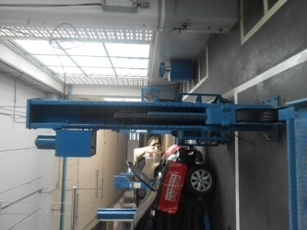
ประจำวัน |  | ประจำสัปดาห์
1.ตรวจสอบการรั่วและทำความสะอาดกระบอกไฮโดรลิค: | 4.ตรวจสอบความสมดุลของลิฟท์ขณะมีรถ: ระดับแขนซ้าย-ขวา | 1.ตรวจเช็ครอยแตกของสลิง หากพบว่ามีรอยแตกหรือยืดควรเปลี่ยนใหม่
ต้องไม่มีคราบน้ำมันรั่วซึมระหว่างแกนลูกสูบกับซีลกันฝุ่น | ยอมรับที่ 5 ซม.
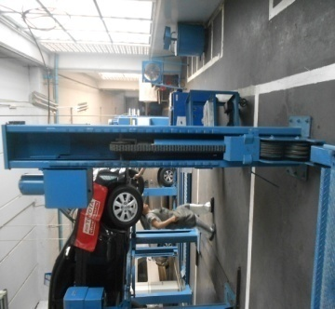
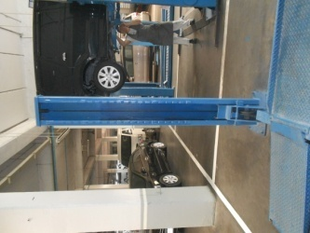

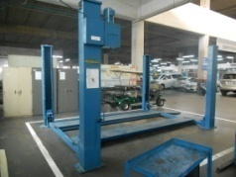
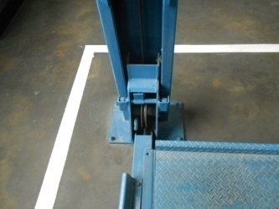
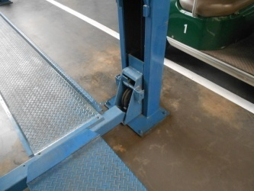
2.ตรวจสอบการทำงานของระบบ Safety Look : กลไกลอยู่ใน | 5.ทำความสะอาดตัวลิฟท์ โดยใช้ผ้าสะอาดเช็ด หลังเลิกใช้งาน | 2.ทำการหล่อลื่นสลิง/โซ่ และ ลูกรอกในจุดต่าง ๆ โดยใช้น้ำมันทา
สภาพปกติพร้อมใช้งาน
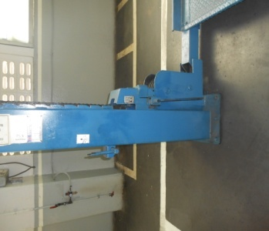

3.ตรวจสอบการขึ้น-ลงก่อนการใช้งาน: ขึ้นลงไม่สะดุด และ
ไม่มีเสียงเสียดสี
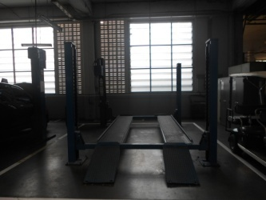

เอกสารฉบับที่ / วันที่ออกเอกสาร / วันที่มีผลบังคับใช้ : 1 / 20/02/2556 / 01/03/2556 |  |  | EF-OFF-182

ซ่อมบำรุง
บริษัท โตโยต้านนทบุรี ผู้จำหน่ายโตโยต้า จำกัด
รายละเอียดการตรวจเช็คและบำรุงรักษา ลิฟท์ยกรถแบบ 4 เสา
( สำหรับหน่วยงานซ่อมบำรุง )

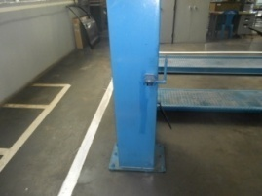
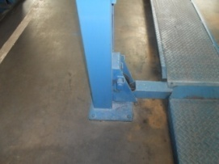
ประจำเดือน
1.เช็คระดับน้ำมันต้องไม่ตำกว่าขีดต่ำสุดและไม่เกินกว่าขีดสูงสุดตรวจการั่วซึมของวาล์วภายในของระบบไฮดรอลิก | 4.ขันอัดน๊อตยึดฐานลิฟท์ให้แน่นทุกตัว ถ้าพบว่าขาดหายไปให้แจ้งเจ้าหน้าที่ทันที
และตรวจสายไฟต้องไม่มีรอยชำรุด
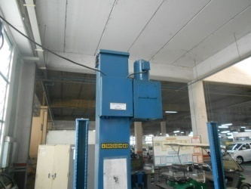

2.สังเกตุจุดหมุนว่ามีเสียงเสียดสีหรือสึกหรอหรือไม่ และทำการเช็คคราบจารบี ที่ติดค้างให้สะอาด และทำการหล่อลื่นด้วยจารบีใหม่ | 5.ตรวจสอบระบบแรงเคลื่อนไฟฟ้า มี 380V 3เฟส และตรวจวัดกระแสไฟฟ้าที่มอเตอร์ให้ได้ตามเนมเพท
ตามจุดหมุนต่างๆ
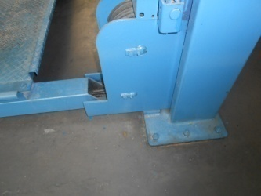

3.ทำความสะอาดอุปกรณ์ควบคุมการทำงานของลิฟท์ คันโยก/ปุ่มกด | 6.ตรวจสอบน๊อตแม็คเนติกส์ ต้องแน่นหนาทุกตัว และ ตรวจสอบ | 7.ตรวจสอบการทำงานของลีมิตสวิทช์ตัดสูงสุด(ถ้ามี) :
 | โอวเวอร์โหลดต้องทริปเมื่อกระแสเกิน | เมื่อลิฟท์ขึ้นสูงสุดต้องตัดการทำงาน

 |  | หมายเหตุ : ไม่มีรูปประกอบ
 | หมายเหตุ : ไม่มีรูปประกอบ

เอกสารฉบับที่ / วันที่ออกเอกสาร / วันที่มีผลบังคับใช้ : 1 / 20/02/2556 / 01/03/2556 |  |  | EF-OFF-182

